Sheet1
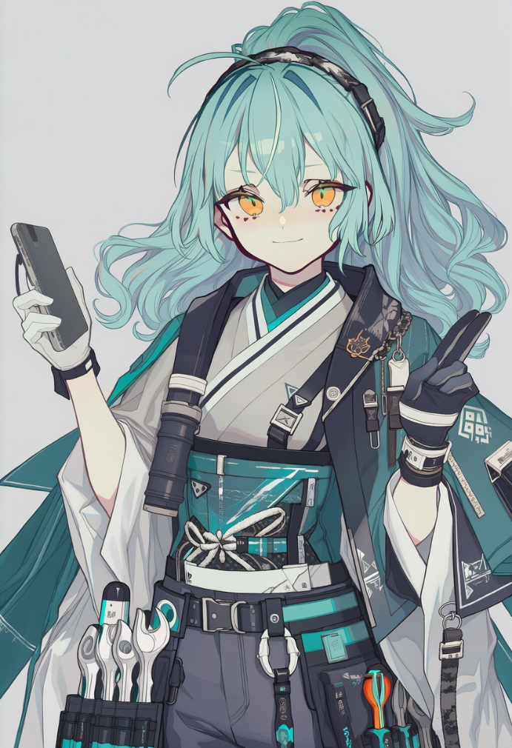
属性 | 骰面 | 点数 | 负赘 | 详述 | 兑换好处
力量 | d6 | 1 | 英雄本色（主要）誠 | 真正的武士无法对弱者的哀求置若罔闻。无论内心是否情愿，你注定会对无力自救之人伸出援手。你总是第一个冲进火场，为了微薄的报酬甚至不求回报地锄强扶弱，这也让你极易被悲情故事所蒙蔽。当你选择放弃逞英雄的机会，转而采取更自私的行动时，获得1点张力。 | 【学者（科学）科学+2】
灵巧 | d4 | 0 | 温文尔雅（次要）仁 | 学生气太重，难以让自己威势逼人，习惯使用“在下せっしゃ”，句末有“でござる”。威吓-2. | 【语言学家（官话外4门语言：英、意、粤、日）】
活力 | d6 | 1 | 《妖刃计划》死忠（次要）忠 | 深度沉浸于“妖刃计划”相关亚文化之中，无论是穿着、谈吐、兴趣还是日常习惯，都多少带着圈内人才懂的气息。对于普通大学生而言，这种热情有时显得过于古怪，甚至令人怀疑其是否可靠。
聪慧 | d8 | 2 | 荣耀信条（次要）義 | 武士道——将“仁义”看得极重。言行间始终保留着近似武士般的礼节与矜持。 | 【修理先生（修理+2）】
心魂 | d6 | 1 | 妄想（次要）勇 | 深度沉迷于《妖刃计划》，并逐渐形成一套将现实世界“妖刃化”的认知框架。其倾向于用该作品中的设定、术语与世界观解释现实中的事件，例如将城市结构视为“剧情区域”，将陌生人行为归类为“阵营/任务触发”，或认为某些巧合是“系统安排的事件”。 | -

 |  |  | 1负赘换6000
 |  | 40磅 | 背景 | 武士萌萌香，本名凯芙拉·威尔森，不折不扣的妖P。通过澳特区区教育交流政策移民龙散特区市的留学生，本就读澳某大学语言系，因架不住被便利的人工智能冲击就业，目前再入学就读于龙散大学原语言系专业，转生物工程机械学，并参与校内基础实习与课程项目，目前在学院作为基础修理师实习。在校园生活之外，其逐渐接触并沉浸于本地热门手游《妖刃计划》及其玩家社群文化，并在长期接触过程中逐步被该亚文化环境所同化，俗称Weeb。
技能 | 骰面 | 点数
运动 | d4 | 0
通用知识 | d4 | 0 | 种族 | 人类
察觉 | d6+2 | 1 | 专长 | 调查员花了大量时间研究古代传说、街头工作或推理可怕的谜团。其中一些是私家侦探，一些是在奇幻世界里的法师探员，一些则是好奇的大学教授——其偶尔发现了某些凡人不应知晓的事物。调查员在写字台上研究重要文件，在一大堆垃圾邮件中翻找出特定笔记，和在一大堆垃圾及残骸中搜寻物品时的调查和察觉投骰+2。
生存 | d4 | 1
交涉 | d6 | 1
潜行 | d4 | 0
修理 | d8+3 | 3 | 物品 | 详述 | 价格
调查 | d8+2 | 3 |  |  | 出门金3000
电子学 | d4 | 1
医疗 | d4+1 | 1 | 《妖刀计划》联动主题食品 | 动漫联名限定零食/饮品，买限定包装送随机角色卡片。味道不重要，卡片才是本体。 | 30
科学 | d6+2 | 1 | 生存套件 | 背包内含10天军用口粮、照明弹、砍刀、罗盘、手持GPS导航仪，及野外生存所需的一切。生存+1 | 600
 |  |  | 休闲衣服 | T恤、牛仔裤、运动鞋之类日常便服。 | 80
英（澳洲） | d6 |  | 手机 | 基础款智能手机，能打电话、发信息、安装天穹认证应用。 | 200
意 | d6 |  | 照相机（一次性） | 预装胶卷的一次性相机，拍完即弃。约36张。 | 40
日 | d6 |  | 修理套件 | 现场机械修理所需的全部工具。修理+1 | 600
粤 | d6 |  | 背包（附《妖刀计划》角色吧唧） | 标准登山背包，多隔层，可携带约30磅装备。 | 200
官 | d6 |  | 智能双筒望远镜 | 500倍放大率，含数字测距仪和指向罗盘。基于视觉的远距察觉投骰+2。 | 400
 |  |  | 燧明 Band 3 | 第三代燧明腕戴式健康与支付终端。治疗投骰+1，前提是佩戴满24小时。集成天穹钱包快捷支付功能，刷腕即付。 | 300
 |  |  | 焊台与工具组 | 恒温焊台配吸锡器、镊子和精密螺丝刀组。电子学投骰+1用于修理或建造电子设备。每个创客工作台上都应该有一套。 | 400
 |  |  | CP206《妖刀计划》同人志 NO.233 | 为什么这种东西也在包里，等等，作者的名字居然叫醋酱……？ | 20
 |  |  | 手电筒 | 手持电筒，光束照射约10英寸远。电池供电。 | 60
 |  |  | 护目镜 | 防尘防风护目镜，保护眼睛免受碎屑、化学飞溅和强风影响。 | 40

 |  |  | 零钱 |  | 30

